学习率
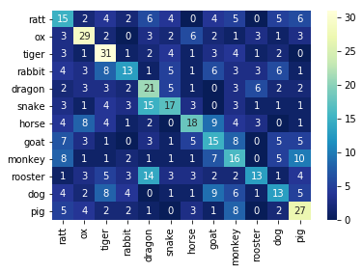
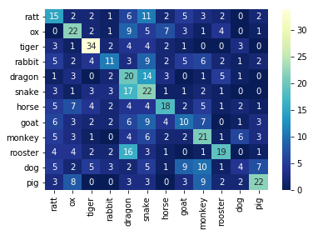
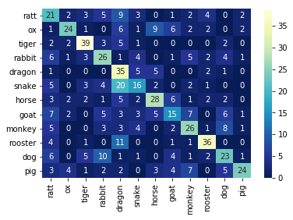
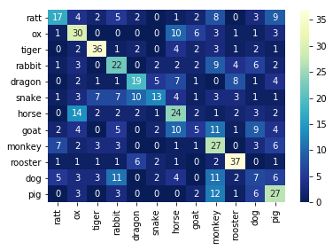
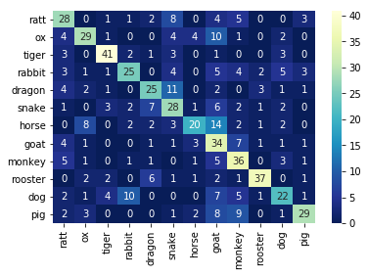
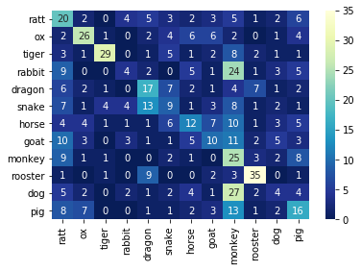
网络 | 训练超参
VGG16 | 优化器 | 损失函数 | epochs
 | Adam优化器 | 交叉熵 | 20

学习率 | 0.000005 | 0.00001 | 0.00005 | 0.0001 | 0.0005 | 0.001
accuracy | 0.35625 | 0.340625 | 0.4890625 | 0.553125 | 0.4125 | 0.323437
error rate | 0.64375 | 0.659375 | 0.5109375 | 0.446875 | 0.5875 | 0.676562
precision | 0.36034357027 | 0.35470520715 | 0.51038593048 | 0.580247 | 0.41017 | 0.341005
recall | 0.35612421994 | 0.3400082206 | 0.49033211431 | 0.552678 | 0.412028 | 0.32535

VGG16
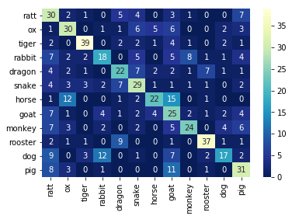
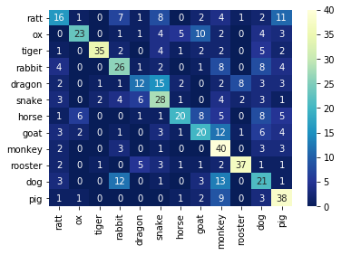
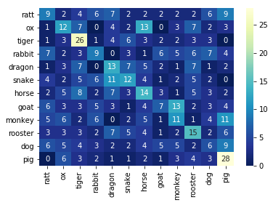
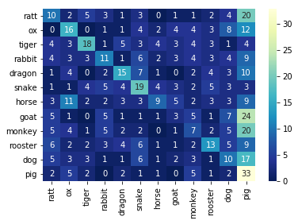
网络 | 训练超参
VGG16 | 优化器 | 损失函数 | epochs | 学习率
 | 变量 | 变量 | 20 | 0.0001

优化器 | Adam | Adam | Momentum | Momentum
损失函数 | 交叉熵 | NLL | 交叉熵 | NLL
accuracy | 0.50625 | 0.49375 | 0.253125 | 0.25625
error rate | 0.49375 | 0.50625 | 0.746875 | 0.74375
precision | 0.53270164893 | 0.52550755648 | 0.24202613319 | 0.27100885463
recall | 0.50540118163 | 0.4920086627 | 0.25278986761 | 0.25647612844

RepVGG
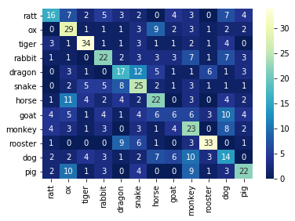
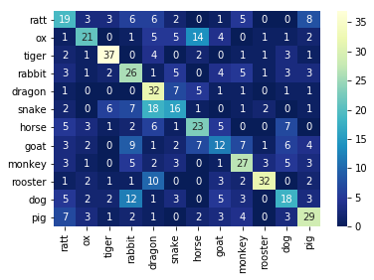
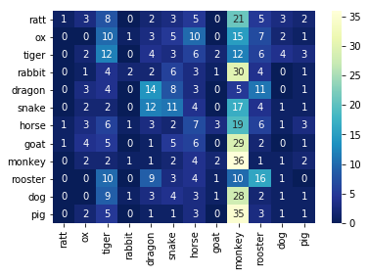
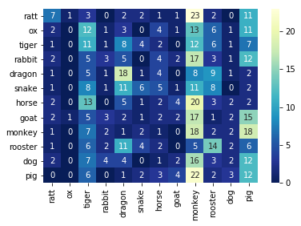
网络 | 训练超参
RepVGG | 优化器 | 损失函数 | epochs | 学习率
 | 变量 | 变量 | 20 | 0.0001

优化器 | Adam | Adam | Momentum | Momentum
损失函数 | 交叉熵 | NLL | 交叉熵 | NLL
accuracy | 0.410937 | 0.45625 | 0.157812 | 0.148437
error rate | 0.589062 | 0.54375 | 0.842187 | 0.851562
precision | 0.414161 | 0.465634 | 0.159138 | 0.155777
recall | 0.411218 | 0.458458 | 0.157989 | 0.149538

